Hoja1
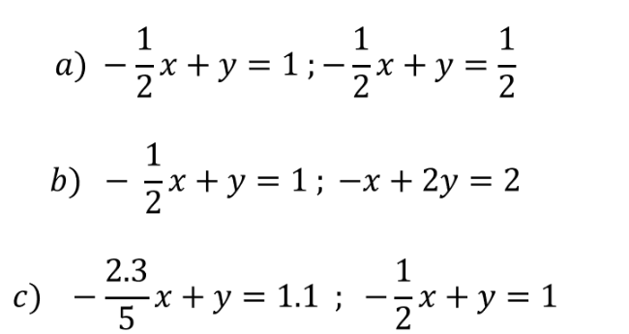

a)

coeficientes |  | TI | Matriz inversa
-0.5 | 1 | 1 | #NUM! | #NUM! | Resultado: | Como el determinante es 0 esto significa que tiene infinitas soluiciones
-0.5 | 1 | 0.5 | #NUM! | #NUM!

b)

coeficientes |  | TI | Matriz inversa
-0.5 | 1 | 1 | #NUM! | #NUM! | Resultado: | Como el determinante es 0 esto significa que tiene infinitas soluiciones
-1 | 2 | 2 | #VALUE! | #VALUE!

c)

coeficientes |  | TI | Matriz inversa
-0.46 | 1 | 1.1 | 25 | -25 | Resultado: | Como el determinante NO es 0 esto significa que tiene soluicion
-0.5 | 1 | 1 | 12.5 | -11.5

 |  |  | x | 2.5
 |  |  | y | 2.25

